Measurement matrix
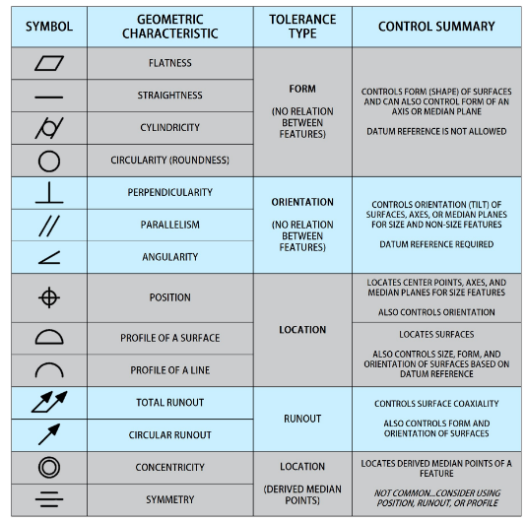
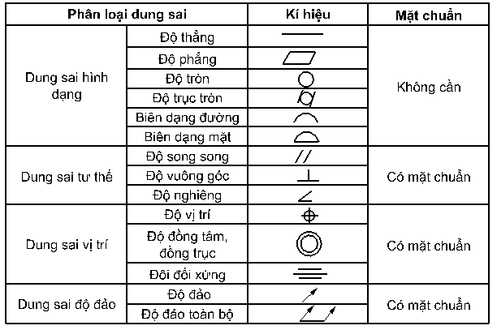
 |  | Tolerance requirement
Category | Type | 1 | 0.1 | 0.01 | 0.001 |  | Dimension category | Measuring device category
Profile | Profile of a line Biên dạng đường | NA | Contour Máy đo biên dạng | Contour Máy đo biên dạng | Contour Máy đo biên dạng |  | Specified tolerance Dung sai cụ thể | Contour Máy đo biên dạng
Profile | Profile of a surface Biên dạng mặt | NA | CMM Máy đo 3D | CMM Máy đo 3D | NA | 0.1 | General tolerance Dung sai chung | CMM Máy đo 3D
Profile | Thread hole Lỗ ren | NA | Thread plug gauge Dưỡng ren ngoài | Thread plug gauge Dưỡng ren ngoài | NA | Roughness | Basic dimesion Kích thước cơ bản | Thread plug gauge Dưỡng ren ngoài
Profile | Thread screws Trục ren | NA | Thread hole gauge Dưỡng ren trong | Thread hole gauge Dưỡng ren trong | NA | #N/A | Reference dimension Kích thước tham khảo | Thread hole gauge Dưỡng ren trong
Orientation | Angle Góc | NA | CMM Máy đo 3D | CMM Máy đo 3D | NA |  | Ra | Roundness tester Máy đo độ tròn
Orientation | Perpendicularity Độ vuông góc | NA | CMM Máy đo 3D | CMM Máy đo 3D | NA |  | Rz | Roughness tester Máy đo độ nhám
Orientation | Parallelism Độ song song | NA | CMM Máy đo 3D | CMM Máy đo 3D | NA |  | Max | Caliper Thước kẹp
Location | Position Vị trí | NA | CMM Máy đo 3D | CMM Máy đo 3D | NA |  | Min | Visual Ngoại quan
Location | Concentricity Độ đồng tâm | NA | Roundness tester Máy đo độ tròn | Roundness tester Máy đo độ tròn | Roundness tester Máy đo độ tròn |  |  | 2.5D device Máy đo 2.5D
Location | Symmetry Độ đối xứng | NA | CMM Máy đo 3D | CMM Máy đo 3D | NA |  |  | Outside micrometer Panme đo ngoài
Composite | Runout Độ đảo | NA | Roundness tester Máy đo độ nhám | Roundness tester Máy đo độ nhám | Roundness tester Máy đo độ nhám |  |  | Inside micrometer Panme đo trong
Composite | Wavinesss Độ sóng | NA | Roundness tester Máy đo độ nhám | Roundness tester Máy đo độ nhám | Roundness tester Máy đo độ nhám |  |  | Deep gauge Thước đo sâu
Dimension | Length Chiều dài | Caliper Thước kẹp | Caliper Thước kẹp | Dial gauge Đồng hồ so | Dial gauge Đồng hồ so |  |  | Height gauge Thước đo cao
Dimension | Depth Độ sâu | Caliper Thước kẹp | Caliper Thước kẹp | Dial gauge Đồng hồ so | Dial gauge Đồng hồ so |  |  | Groove gauge Thước đo rãnh
Dimension | Thickness Độ dày | Caliper Thước kẹp | Caliper Thước kẹp | Dial gauge Đồng hồ so | Dial gauge Đồng hồ so |  |  | Thickness micrometer Đồng hồ đo độ dày
Dimension | Height Chiều cao | Caliper Thước kẹp | Caliper Thước kẹp | Dial gauge Đồng hồ so | Dial gauge Đồng hồ so |  |  | Radius gauge Dưỡng R
Dimension | Width Bề rộng | Caliper Thước kẹp | Caliper Thước kẹp | Dial gauge Đồng hồ so | Dial gauge Đồng hồ so |  |  | Feeler gauge Thước lá
Dimension | Diamater Đường kính | Caliper Thước kẹp | Caliper Thước kẹp | Palme | Palme |  |  | Testing tool Gá kiểm
Dimension | Chamferring angle Góc vát | NA | CMM Máy đo 3D | CMM Máy đo 3D | NA |  |  | Eyes Mắt
Dimension | Distance Khoảng cách | NA | CMM Máy đo 3D | CMM Máy đo 3D | NA
Dimension | Radius Bán kính | NA | CMM Máy đo 3D | CMM Máy đo 3D | NA
Appearance | Visual Ngoại quan | Eyes | Eyes Mắt | Eyes Mắt | Eyes Mắt
Form | Straightness Độ thẳng | NA | Contour Máy đo biên dạng | Contour Máy đo biên dạng | Contour Máy đo biên dạng
Form | Angularity Độ nghiêng | NA | Contour Máy đo biên dạng | Contour Máy đo biên dạng | Contour Máy đo biên dạng
Form | Flatness Độ phẳng | NA | Roughness tester Máy đo độ nhám | Roughness tester Máy đo độ nhám | Roughness tester Máy đo độ nhám
Form | Roughness (Ra) Độ nhám (Ra) | NA | Roughness tester Máy đo độ nhám | Roughness tester Máy đo độ nhám | Roughness tester Máy đo độ nhám
Form | Roughness (Rz) Độ nhám (Rz) | NA | Roughness tester Máy đo độ nhám | Roughness tester Máy đo độ nhám | Roughness tester Máy đo độ nhám
Form | Roughness (Wt) Độ nhám (Wt) | NA | Roundness tester Máy đo độ tròn | Roundness tester Máy đo độ tròn | Roundness tester Máy đo độ tròn
Form | Circularity (Roundness) Độ tròn | NA | Roundness tester Máy đo độ tròn | Roundness tester Máy đo độ tròn | Roundness tester Máy đo độ tròn
 | Cylindricity Độ trục

Form
Casting 鑄物
Prototype
Machining 加工品
 |  |  |  |  |  | All Dimension Inspection Report 檢查基準書兼成績書 |  |  |  |  |  |  |  |  |  |  |  | Date of issue 製作日
Mass production
 |  | Information |  | Customer |  | Supplier |  |  |  | Customer 客戶 |  | Judged 判定 |  | Approved 承認 |  | Checked by 確認 |  | Prepared by 製作
 |  | Name |  | SATO |  | Vulcan
 |  | Part Name 品名 |  | PIPE: LOSWAX |  | PIPE: LOSWAX
 |  | Part No 品番 |  | - |  | A2308018
 |  | Drawing number |  | 209-347-0 |  | 209-347-0
 |  | Drawing version |  | Ver.(231219) |  | Machining_Drw.Ver.(231219)_Circle num.ver.01

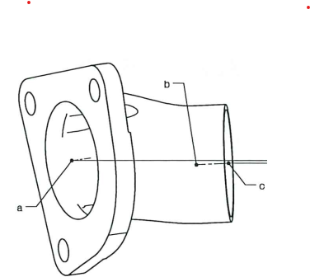
 |  | Drawing 圖面 ~ Image 照片 |  |  |  |  |  |  |  |  |  | NA | Không áp dụng/ Not applicable
 |  |  |  |  |  |  |  |  |  |  |  | ∆ | Đang thảo luận/ In Discusion
 |  |  |  |  |  |  |  |  |  |  |  | Mặt đo lường/ Measured surface
 |  |  |  |  |  |  |  |  |  |  |  | □ | Gia công đến gia công/ Machining to machining
 |  |  |  |  |  |  |  |  |  |  |  | ○ | Phôi đến gia công/ casting to machining
 |  |  |  |  |  |  |  |  |  |  |  | ● | Phôi đến phôi/ casting to casting
 |  |  |  |  |  |  |  |  |  |  |  | Phân loại đặc tính/ Classified Char.
 |  |  |  |  |  |  |  |  |  |  |  | Ο | OTC: Đặc tính dung sai khác/ Other Toleranced Characteristics
22
 |  |  |  |  |  |  |  |  |  |  |  | ◇ | CIC: Đặc tính khách hàng cuối quan tâm/Customer Interface Characteristic
 |  |  |  |  |  |  |  |  |  |  |  | ◎ | KC: Đặc tính chủ chốt/ Key Characteristic
 |  | Circle number | Content check 檢查項目 |  | Specification |  |  | Unit | Measured surface | Classified Char. | Tool check 測定工具 |  |  | Inspection result |  |  |  |  | Judged 判定
 | Tol requirement |  | Characteristic | Symbol on drawing | Nominal | Lower tol | Upper tol |  |  |  |  |  |  | No.1 | No.2 | No.3 | No.4 | No.5
 |  |  |  |  |  |  |  |  |  |  | Purpose
1 | 1 | 1 | Radius Bán kính | Specified tolerance Dung sai cụ thể | 32.000 | -1.000 | 1.000 | mm |  |  | Radius gauge Dưỡng R
2 | 0.001 | 2 | Length Chiều dài | Basic dimesion Kích thước cơ bản | 14.750 |  |  | mm |  |  | CMM Máy đo 3D
3 | 1 | 3 | Radius Bán kính | Specified tolerance Dung sai cụ thể | 32.000 | -1.000 | 1.000 | mm |  |  | Radius gauge Dưỡng R
4 | 0.001 | 4 | Length Chiều dài | Basic dimesion Kích thước cơ bản | 14.750 |  |  | mm |  |  | CMM Máy đo 3D
5 | 0.001 | 5 | Length Chiều dài | Basic dimesion Kích thước cơ bản | 14.750 |  |  | mm |  |  | CMM Máy đo 3D
6 | 0.001 | 6-1 | Diamater Đường kính | General tolerance Dung sai chung | 24.000 |  |  | mm |  |  | Caliper Thước kẹp
6 | 0.001 | 6-2 | Diamater Đường kính | General tolerance Dung sai chung | 24.000 |  |  | mm |  |  | Caliper Thước kẹp
6 | 0.001 | 6-3 | Diamater Đường kính | General tolerance Dung sai chung | 24.000 |  |  | mm |  |  | Caliper Thước kẹp
7 | 0.001 | 7-1 | Roughness (Ra) Độ nhám (Ra) |  | 6.300 |  |  | µm |  |  | Roughness tester Máy đo độ nhám
7 | 0.001 | 7-2 | Roughness (Ra) Độ nhám (Ra) |  | 6.300 |  |  | µm |  |  | Roughness tester Máy đo độ nhám
7 | 0.001 | 7-3 | Roughness (Ra) Độ nhám (Ra) |  | 6.300 |  |  | µm |  |  | Roughness tester Máy đo độ nhám
8 | 0.001 | 8-1 | Flatness Độ phẳng |  | 0.200 | -0.200 | 0.000 | mm |  |  | CMM Máy đo 3D
8 | 0.001 | 8-2 | Flatness Độ phẳng |  | 0.200 | -0.200 | 0.000 | mm |  |  | CMM Máy đo 3D
8 | 0.001 | 8-3 | Flatness Độ phẳng |  | 0.200 | -0.200 | 0.000 | mm |  |  | CMM Máy đo 3D
9 | 1 | 9 | Radius Bán kính | Specified tolerance Dung sai cụ thể | 32.000 | -1.000 | 1.000 | mm |  |  | Radius gauge Dưỡng R
10 | 0.001 | 10 | Length Chiều dài | Basic dimesion Kích thước cơ bản | 1.300 |  |  | mm |  |  | CMM Máy đo 3D
11 | 0.1 | 11 | Length Chiều dài | Specified tolerance Dung sai cụ thể | 2.500 | -0.500 | 0.500 | mm |  |  | Panme
12 | 0.001 | 12-1 | Radius Bán kính | General tolerance Dung sai chung | 1.000 |  |  | mm |  |  | Radius gauge Dưỡng R
12 | 0.001 | 12-2 | Radius Bán kính | General tolerance Dung sai chung | 1.000 |  |  | mm |  |  | Radius gauge Dưỡng R
12 | 0.001 | 12-3 | Radius Bán kính | General tolerance Dung sai chung | 1.000 |  |  | mm |  |  | Radius gauge Dưỡng R
13 | 0.001 | 13 | Diamater Đường kính |  |  |  |  | mm |  |  | CMM Máy đo 3D
14 | 0.001 | 14 | Diamater Đường kính | General tolerance Dung sai chung | 80.000 |  |  | mm
15 | 0.001 | 15 | Roughness (Rz) Độ nhám (Rz) |  | 25.000 |  |  | µm |  |  | Roughness tester Máy đo độ nhám
16 | 0.1 | 16-1 | Diamater Đường kính | Specified tolerance Dung sai cụ thể | 11.000 | 0.000 | 0.500 | mm |  |  | Caliper / PIN Thước kẹp / Pin
16 | 0.1 | 16-2 | Diamater Đường kính | Specified tolerance Dung sai cụ thể | 11.000 | 0.000 | 0.500 | mm |  |  | Caliper / PIN Thước kẹp / Pin
16 | 0.1 | 16-3 | Diamater Đường kính | Specified tolerance Dung sai cụ thể | 11.000 | 0.000 | 0.500 | mm |  |  | Caliper / PIN Thước kẹp / Pin
17 | 0.001 | 17-1 | Position Vị trí |  | 0.500 | -0.500 | 0.000 | mm |  |  | CMM Máy đo 3D
17 | 0.001 | 17-2 | Position Vị trí |  | 0.500 | -0.500 | 0.000 | mm |  |  | CMM Máy đo 3D
17 | 0.001 | 17-3 | Position Vị trí |  | 0.500 | -0.500 | 0.000 | mm |  |  | CMM Máy đo 3D
17 | 0.001 | 18 | Angle Góc | Basic dimesion Kích thước cơ bản | 100.000 |  |  | Degree |  |  | CMM Máy đo 3D
18 | 0.001 | 19 | Diamater Đường kính | General tolerance Dung sai chung | 56.500 |  |  | mm |  |  | Caliper Thước kẹp
19 | 0.001 | 20 | Angle Góc | Basic dimesion Kích thước cơ bản | 100.000 |  |  | Degree |  |  | CMM Máy đo 3D
19 | 0.001 | 21 | Angle Góc | Basic dimesion Kích thước cơ bản | 35.000 |  |  | Degree |  |  | CMM Máy đo 3D
19 | 0.001 | 22 | Flatness Độ phẳng |  | 0.200 | -0.200 | 0.000 | mm |  |  | CMM Máy đo 3D
19 | 0.001 | 23 | Roughness (Ra) Độ nhám (Ra) |  | 3.200 |  |  | µm |  |  | Roughness tester Máy đo độ nhám
20 | 0.001 | 24 | Parallelism Độ song song |  | 0.300 | -0.300 | 0.000 | mm |  |  | CMM Máy đo 3D
21 | 0.1 | 25 | Length Chiều dài | Specified tolerance Dung sai cụ thể | 9.000 | -0.200 | 0.200 | mm |  |  | Caliper Thước kẹp
22 | 0.001 | 26 | Angle Góc | Basic dimesion Kích thước cơ bản | 6.900 |  |  | Degree |  |  | CMM Máy đo 3D
23 | 0.001 | 27 | Angle Góc | Basic dimesion Kích thước cơ bản | 25.800 |  |  | Degree |  |  | CMM Máy đo 3D
24 | 0.001 | 28 | Length Chiều dài | Basic dimesion Kích thước cơ bản | 14.000 |  |  | mm |  |  | CMM Máy đo 3D
25 | 0.001 | 29 | Angle Góc | Basic dimesion Kích thước cơ bản | 4.200 |  |  | Degree |  |  | CMM Máy đo 3D
26 | 0.001 | 30 | Length Chiều dài | Basic dimesion Kích thước cơ bản | 75.200 |  |  | mm |  |  | CMM Máy đo 3D
27 | 0.1 | 31 | Length Chiều dài | Specified tolerance Dung sai cụ thể | 2.500 | -0.500 | 0.500 | mm |  |  | Panme
28 | 0.001 | 32 | Position Vị trí |  | 3.000 | -3.000 | 0.000 | mm |  |  | CMM Máy đo 3D
29 | 0.001 | 33 | Roughness (Ra) Độ nhám (Ra) |  | 6.300 |  |  | µm |  |  | Roughness tester Máy đo độ nhám
30 | 0.001 | 34 | Profile of a surface Biên dạng mặt |  | 3.000 | -3.000 | 0.000 | mm |  |  | CMM Máy đo 3D
31 | 0.001 | 35 | Length Chiều dài | Basic dimesion Kích thước cơ bản | 15.700 |  |  | mm |  |  | Deep gauge Thước đo sâu
32 | 0.001 | 36 | Angle Góc | Basic dimesion Kích thước cơ bản | 2.600 |  |  | Degree |  |  | CMM Máy đo 3D
33 | 0.001 | 37 | Material Chất liệu | SCS19 |  |  |  |  |  |  | Spectrometer
34 | 0.001
35 | 0.001
36 | 0.001
37 | 0.001
38 | 0.001
39 | 0.001
40 | 0.001
41 | 0.001
42 | 0.001
43 | 0.001
44 | 0.001
45 | 0.001
46 | 0.001
47 | 0.001
48 | 0.001
49 | 0.001
50 | 0.001

Sheet1
